상품제안서
[주문 제작] 탁상2단달력 (플래너형/260*190) | 상품코드: S24146

 |  |  |  |  |  |  | 02-713-8555 | www.synergygift.co.kr
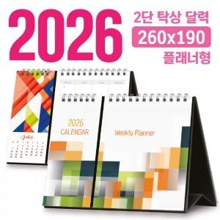

【상세/제작정보】

【인쇄/포장옵션】 | 풀칼라 / 무지봉투

【공급단가】 | 수량 | 100~ | 300~ | 500~ | 1,000~ | 3,000~
*VAT별도 | 단가 | 8,870원 | 4,770원 | 3,690원 | 2,980원 | 2,560원

【상품 URL】 | https://www.synergygift.co.kr:443/src/goods_detail.php?gdno=24146

